Fayyadh Company
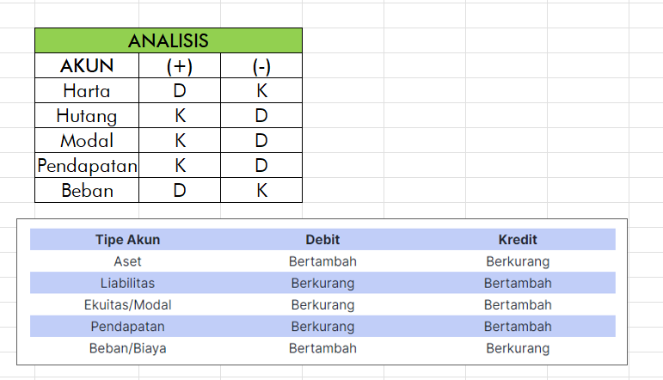
 | Persamaan Dasar Akuntansi
 | Persamaan dasar akuntansi atau persamaan akuntansi adalah sebuah persamaan matematis yang menyatakan hubungan antara komponen-komponen dalam akuntansi yang disebut dengan akun misalnya aset (harta), liabilitas (kewajiban), ekuitas (modal).

 | Jika dinyatakan secara matematis, persamaan neraca adalah sebagai berikut:
 |  | Aset = Liabilitas + Ekuitas

 | Tahapan dalam menganalisa transaksi adalah sebagai berikut :
 | 1. Menentukan komponen laporan keuangan yang terpengaruh
 | 2. Menentukan nama akun dari komponen laporan yang terpengaruh
 | 3. Menentukan akun yang didebet dan akun yang dikredit beserta jumlah rupiahnya

 | Studi Kasus Lagi Biar FAHAM!

 | Kantor Jasa ACCOUNTAN FAYYAD selama bulan Februari 2023 mempunyai data sebagai berikut :

No | Tanggal | Transkasi
1 | 2-Feb-23 | Tn Fayyadh menyetorkan uang tunai ke Kas perusahaan sebagai modal sebesar Rp.30.000.000
2 | 4-Feb-23 | Dibeli perlengkapan kantor secara tunai seharga Rp.150.000
3 | 7-Feb-23 | Dibeli peralatan kantor secara kredit seharga Rp.1.900.000
4 | 8-Feb-23 | Diterima uang tunai atas hasil dari pekerjaan yang telah selesai dikerjakan sebesar Rp.500.000
5 | 10-Feb-23 | Dibayar 2 gaji karyawan sebesar Rp.1.500.000
6 | 14-Feb-23 | Fayyadh mengambil uang tunai untuk kepentingan pribadinya sebesar Rp.3.000.000
7 | 15-Feb-23 | Diangsur utang sebesar Rp. 1.000.000
8 | 20-Feb-23 | Diselesaikan pekerjaan jasa dari langganan namun belum menerima uang sebesar Rp.2.500.000
9 | 23-Feb-23 | Dibeli peralatan kantor Accountan Fayyadh secara tunai sebesar Rp.3.500.000
10 | 28-Feb-23 | Diterima pelunasan piutang atas transaksi tanggal 20

 | Soal | Buatlah Analisa Transaksi! | No | Tanggal | Kategori Akun | Debit | Kredit
 |  | dan buatlah Persamaan Dasar Akuntansi Tn Fayyadh! | 1 | 2-Feb-23 | KAS (+) | Rp30,000,000.00
 |  |  |  |  | Modal (+) |  | Rp30,000,000.00
 |  |  | 2 | 4-Feb-23 | Perlengakapan (+) | Rp150,000.00
 |  |  |  |  | KAS (-) |  | Rp150,000.00
 |  |  | 3 | 7-Feb-23 | Peralatan (+) | Rp1,900,000.00
 |  |  |  |  | Hutang (+) |  | Rp1,900,000.00
 |  |  | 4 | 8-Feb-23 | KAS (+) | Rp500,000.00
 |  |  |  |  | Pendaptan (+) |  | Rp500,000.00
 |  |  | 5 | 10-Feb-23 | Beban (+) | Rp1,500,000.00
 |  |  |  |  | KAS (-) |  | Rp1,500,000.00
 |  |  | 6 | 14-Feb-23 | Prive (+) | Rp3,000,000.00
 |  |  |  |  | KAS (-) |  | Rp3,000,000.00
 |  |  | 7 | 15-Feb-23 | Hutang (-) | Rp1,000,000.00
 |  |  |  |  | KAS (-) |  | Rp1,000,000.00
 |  |  | 8 | 20-Feb-23 | Aset (Piutang) (+) | Rp2,500,000.00
 |  |  |  |  | Pendaptan (+) |  | Rp2,500,000.00
 |  |  | 9 | 23-Feb-23 | Peralatan (+) | Rp3,500,000.00
 |  |  |  |  | KAS (-) |  | Rp3,500,000.00
 |  |  | 10 | 28-Feb-23 | KAS (+) | Rp2,500,000.00
 |  |  |  |  | Aset (Piutang) (-) |  | Rp2,500,000.00
 |  |  | TOTAL |  |  | Rp46,550,000.00 | Rp46,550,000.00

